表紙・改定履歴
Webダイレクト販売

画面設計書
Web申込み専用ページメールアドレス変更画面
G0214

© 2020 Sasuke Financial Lab Inc.

変 更 記 録
版数 REV. | 作成更新日 | 変 更 内 容 | 担 当
01 | 2020-08-27 | 初版 | 小川
02 | 2020-09-04 | 名称変更 ・「申込マイページメールアドレス変更画面」→「Web申込み専用ページメールアドレス変更画面」 | 幡司
03 | 2020-09-16 | UI工程初版 | 福山
04 | 2020-09-30 | UIレビュー記録表のレビュー指摘事項に対応 | 木部
05 | 2020-10-15 | アカウントIDと書かれていたところを個人IDに修正 | 福山
06 | 2020-11-24 | 「アクション項目定義書」の「変更」アクションを最新化 | 小川
07 | 2020-11-27 | ・「画面項目定義書」シートにテキストボックスのtypeを追記 ・「画面項目定義書」シートにテキストボックスのプレースホルダーを追記 | 小川

画面概要
設計説明書 |  |  | システム |  |  | 画面名 | 画面ID
 |  |  | Webダイレクト販売 |  |  | Web申込み専用ページメールアドレス変更画面 | G0214

 | 1 | 画面概要

 |  | 「G0202.Web申込み専用ページトップ画面」から遷移してくる、申込者のメールアドレスを変更する画面である。
 |  | 当画面では直接メールアドレスを変更せずに、メールにて変更確認画面のURLを送付し、
 |  | 「G0215.Web申込み専用ページメールアドレス変更確認画面」にて変更を行う。

 |  | 変更確認画面のURLリンクの有効期限は2時間とする。
 |  | 有効期限超過後にメールリンクを押下するとエラー画面を表示する。（詳細はG0225の画面設計書を参照）

 |  | 仮登録完了後に本登録せず、同じメールアドレス（外部認証）で再度仮登録した場合、後者が有効となる（メールアドレスに対してアカウントは1:1）
 |  | 別のメールアドレスで仮登録した場合、仮登録情報は2つ有効となる。（本登録後のログインセッションはブラウザでユニーク）

 | 2 | 画面遷移

 |  | 「G0202.Web申込み専用ページトップ画面」 |  |  | 「G0214. |  |  | 「G0215.Web申込み専用ページ
 |  |  |  |  | Web申込み専用ページメールアドレス変更画面」 |  |  | メールアドレス変更確認画面」
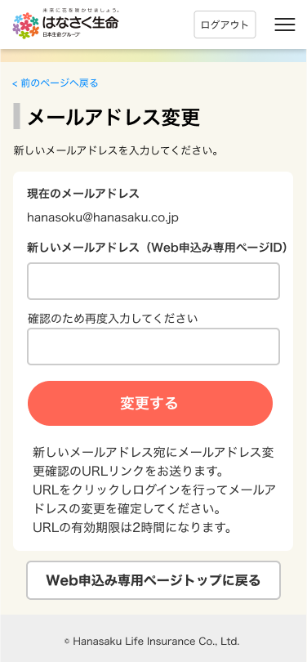
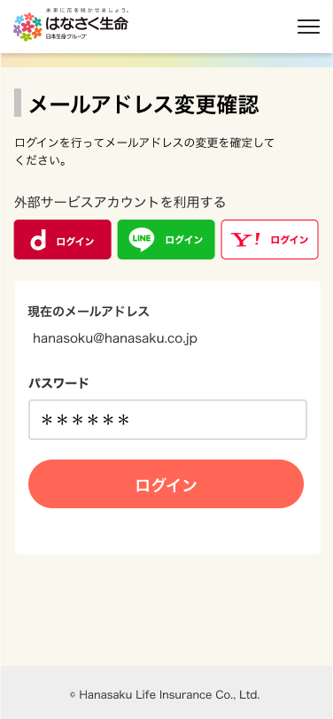
 |  |  |  | Web申込み専用ページトップの
 |  |  |  | メールアドレス変更ボタン押下

画面レイアウト
画面レイアウト | システム | 画面名 |  |  | 画面ID
 | Webダイレクト販売 | Web申込み専用ページメールアドレス変更画面 |  |  | G0214

1
 |  |  | ※外部認証でログインしている申込者は、通知用のメールアドレスのため、
 |  |  |  | (Web申込み専用ページID）の文言は非表示となる

2
A

3

4

B
1

